Sheet1
x | f(x) | ∆f(x) | ∆^2f(x) | ∆^3f(x) | ∆^4f(x) | ∆^5f(x) | ∆^6f(x) | ∆^7f(x) | ∆^8f(x) | find f(x) | -0.63 | h | 0.25
-1 | 0.038461538462 |  |  |  |  |  |  |  |  | 3 degrees
 |  | 0.027928503032 |  |  |  |  |  |  |  | Maju | s | (x0-x(bawah)/h | 1.48
-0.75 | 0.066390041494 |  | 0.043612489957 |  |  |  |  |  |  | Mundur | -s | (x0-x(atas))/h | -1.52
 |  | 0.071540992989 |  | 0.13715938501 |  |  |  |  |  | Iterasi Maju
-0.5 | 0.13793103448 |  | 0.18077187497 |  | 0.039511969627 |  |  |  |  | 1 | px | f(0) | 0.038461538462
 |  | 0.25231286796 |  | 0.17667135464 |  | -1.793138749 |  |  |  | 2 | p1x1 | s*f(0) | 0.041334184488
-0.25 | 0.39024390244 |  | 0.3574432296 |  | -1.7536267794 |  | 6.7006763778 |  |  | 3 | p2x2 | (s(s-1)/2)*∆^2f(0) | 0.015491156433
 |  | 0.60975609756 |  | -1.5769554247 |  | 4.9075376288 |  | -16.515751635 |  | 4 | p3x3 | (s(s-1)(s-2)/6)*∆^3f(0) | -0.0084446290163
0 | 1 |  | -1.2195121951 |  | 3.1539108495 |  | -9.8150752576 |  | 33.031503271 | Total |  |  | 0.086842250366
 |  | -0.60975609756 |  | 1.5769554247 |  | -4.9075376288 |  | 16.515751635 |  | Iterasi Mundur
0.25 | 0.39024390244 |  | 0.3574432296 |  | -1.7536267794 |  | 6.7006763778 |  |  | 1 | px | f(0) | 0.39024390244
 |  | -0.25231286796 |  | -0.17667135464 |  | 1.793138749 |  |  |  | 2 | p-1x1 | s*f(0) | -0.38351555929
0.5 | 0.13793103448 |  | 0.18077187497 |  | 0.039511969627 |  |  |  |  | 3 | p-2x2 | (s(s+1)/2)*∆^2f(0) | 0.071441044987
 |  | -0.071540992989 |  | -0.13715938501 |  |  |  |  |  | 4 | p-3x3 | (s(s+1)(s+2)/6)*∆^3f(0) | 0.008672862233
0.75 | 0.066390041494 |  | 0.043612489957 |  |  |  |  |  |  | Total |  |  | 0.086842250366
 |  | -0.027928503032 |  |  |  |  |  |  |  | Error
1 | 0.038461538462 |  |  |  |  |  |  |  |  | 1 | d/ds | 1/h*∆y0

 | Grafik hasil dengan h = 1/4 secara luas |  |  |  |  |  |  |  | Grafik hasil h = 1/4 secara pendekatan di titik puncak
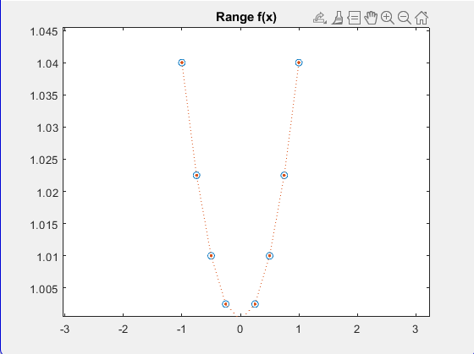
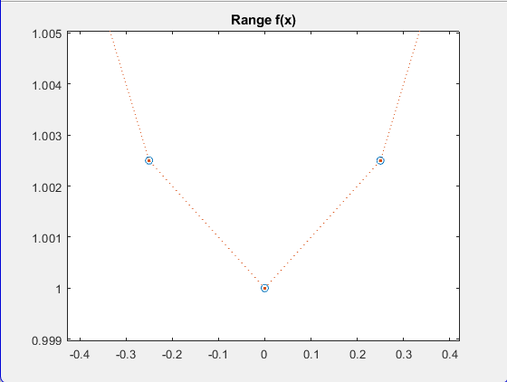

 | Grafik hasil dengan h = 1/1000 secara luas |  |  |  |  |  |  |  | Grafik hasil dengan h = 1/1000 secara pendekatan di titik puncak
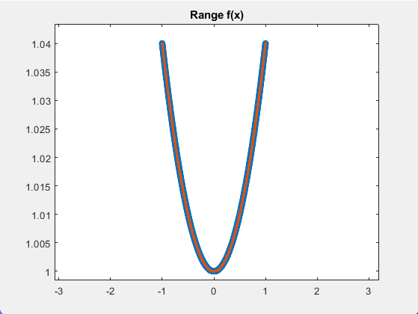
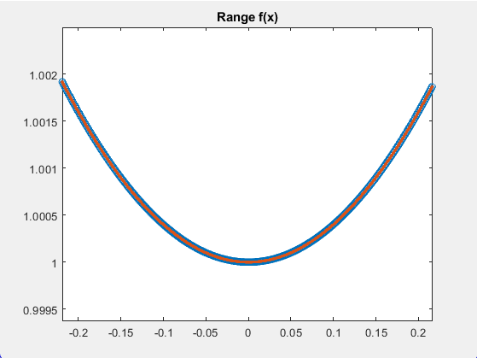

Kodingan
x = -1:1/1000:1;
v = 1 + 1./25*x.^2;

xq = -1:1/1000:1;

figure
vq1 = interp1(x,v,xq);
plot(x,v,'o',xq,vq1,':.');
xlim([0 2*pi]);
title('Range f(x)');

